说明
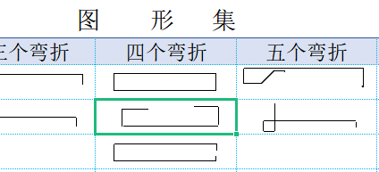
表格模板使用说明
（本页为说明页，用户使用模板时可删除本页内容）

01
基础操作指南
中文｜宋体
宋体
02
字体说明

· 如何撤销工作表保护？
1、选中对应工作表。
2、点击：「审阅---撤销工作表」保护。

【说明】
模板中使用的字体仅限于个人学习、研究或欣赏目的使用，如需商用请您自行向版权方购买、获取商用版权。

· 如何增加行数？
1、列数不够，向下复制时，请整行选中有公式列，
2、鼠标放至红色箭头指示的绿色小点处，
3、当鼠标箭头变成黑色十字形时，点击鼠标左键下拉即可。

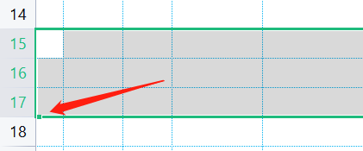

· 单元格提示
1、当单元格右上角有红色三角标志时，可以鼠标放至该单元格上，查看该列提示
03
素材说明
图片：
无
素材：
无

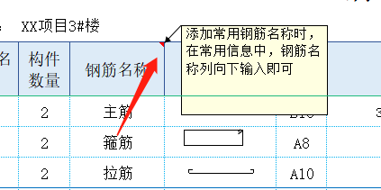

· 条件格式
1、当序号列不为空时，自动修改单元格格式上框线为蓝色实线
2、当单元格因复制粘贴导致格式变化时，可整行选中完整的整行单元格，单击格式刷，单击要修改的单元格即可

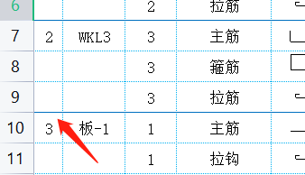

· 简图
1、可在图形集中，单击选中单元格，Ctrl+C复制后，到简图单元格内Ctrl+V粘贴即可
2、简图粘贴后，单元格格式发生变化，可按上一条说条件格式说明将格式恢复即可
3、图形集中样式不够时，可在插入→形状中，用线条方式在对应单元格内自行绘制

